화면 흐름
앱 기본 설계서 |  |  |  | 담당자 | 반짝임 |  | 확인일

 |  |  |  |  | DNX | 요네야마 | 확인일 | 2021-04-28

화면 코드 | D2101M00 | 흐름 이름 | 환경설정/이용 한도액 변경/캐시 카드 인출 한도액 변경

STEP1
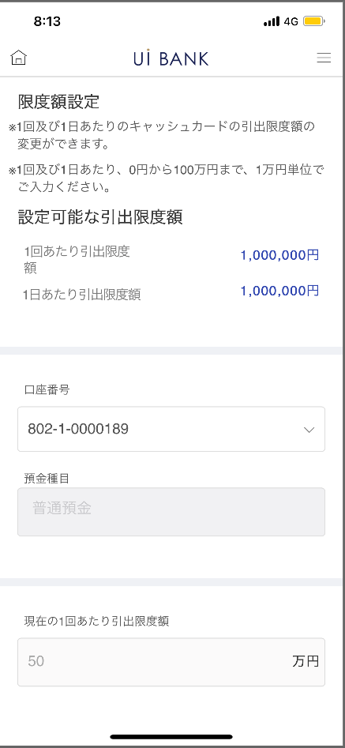 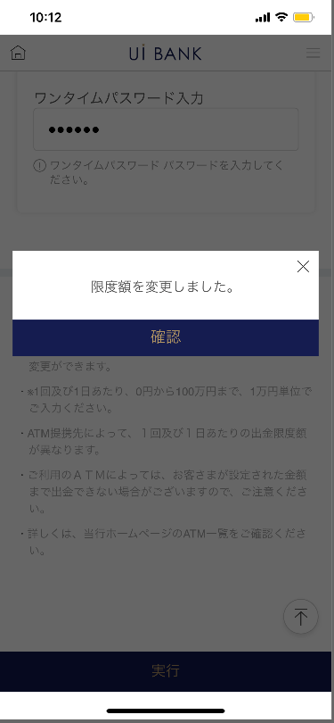 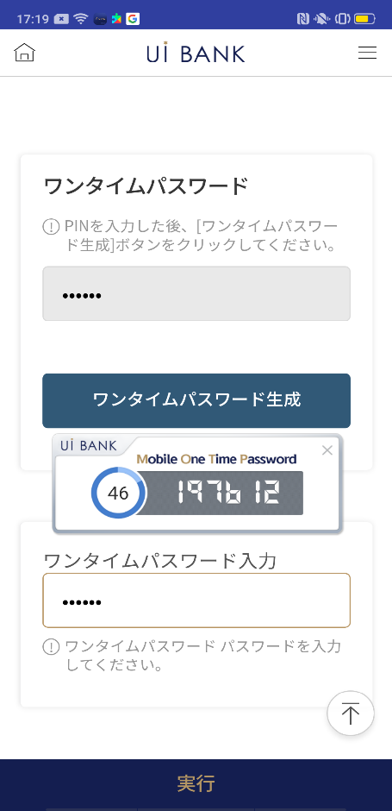

STEP2
☆

보충 설명:
☆：UI 은행님의 로고 삽입에 영향을 주어 표제의 타이틀에 로고가 삽입되고 있습니다. 최신판의 것으로는 디자인의 관계상 「캐시 카드 인출 한도액 변경」이라고 타이틀 표기하고 있습니다. 희망의 문언등 있으면 상담해 주시면 감사하겠습니다.

D2101M00_화면 레이아웃
앱 기본 설계서 |  |  |  |  |  |  |  |  | 담당자 | 반짝임 |  |  | 확인일

 |  |  |  |  |  |  |  |  |  | DNX | 요네야마 |  | 확인일 | 2021-04-28

요건 충족표 No. | 43 | 카테고리 | App PKG | 레벨 1 | 레벨 2 | 레벨 3 |  | 레벨 4 | 레벨 5
 |  |  |  | 모바일 앱 | 기본 기능 | MENU

요건 충족표 No. | 17 | 카테고리 | AITHERPKG | 레벨 1 | 레벨 2 | 레벨 3 |  | 레벨 4 | 레벨 5
 |  |  |  | 카드 | 현금 카드 발급 【관리】 | 현금 카드 발급 【관리】

화면 코드 | D2101M00 | 화면명 | 환경설정/이용 한도액 변경/캐시 카드 인출 한도액 변경

화면 레이아웃: |  |  |  |  |  |  | 화면 설명:

 |  |  |  |  |  |  | - 현금 카드 인출 한도 금액을 설정합니다. 보안 매체 인증으로 변경 완료
1
2
3
4
5
6
7
8
9
10
11
12
13
14

 |  |  |  |  |  |  | 항목 설명

 |  |  |  |  |  |  | 항번 | 조작 | 선택/입력 내용 |  |  | 비고 |  | AiTHER와의 협력 (참조 소스 데이터)

 |  |  |  |  |  |  | 1 | － | 항상 표시 |  |  | - |  | -
 |  |  |  |  |  |  | 2 | 풀다운 | 항상 표시 |  |  | 보통 예금은 하나 때문에 지금은 고정 |  | -
 |  |  |  |  |  |  | 3 | － | 항상 표시 |  |  | - |  | -
 |  |  |  |  |  |  | 4 | － | 항상 표시 |  |  | - |  | -
 |  |  |  |  |  |  | 5 | 입력 | 1회당 인출 한도액 입력 |  |  | - |  | 0710
 |  |  |  |  |  |  | 6 | － | 항상 표시 |  |  | - |  | -
 |  |  |  |  |  |  | 7 | 입력 | 일일 인출 한도 금액 입력 |  |  | - |  | 0710
 |  |  |  |  |  |  | 8 | 입력 | PIN 번호 입력 |  |  | - |  | -
 |  |  |  |  |  |  | 9 | 클릭 | - |  |  | 항목 번호 10 표시 |  | -
 |  |  |  |  |  |  | 10 | － | 자동 표시 |  |  | - |  | -
 |  |  |  |  |  |  | 11 | 입력 | 항목 번호 10 입력 |  |  | - |  | -
 |  |  |  |  |  |  | 12 | 클릭 | 오른쪽 화면 표시 |  |  | - |  | -
 |  |  |  |  |  |  | 13 | － | 자동 표시 |  |  | - |  | -
 |  |  |  |  |  |  | 14 | 클릭 | - |  |  | 왼쪽 화면으로 전환 |  | -
 |  |  |  |  |  |  | 15
 |  |  |  |  |  |  | 키라보시 님 코멘트 & 디자인 변경 코멘트 (요구 사항 정의 참조) |  |  |  |  |  |  | 대응 확인
 |  |  |  |  |  |  | No. | 내용
 |  |  |  |  |  |  | 1 | 인출 한도에 대한 설명을 정책 결정 후 변경합니다. |  |  |  |  |  | 항목 번호 1 정책 대기
参考popup
 |  |  |  |  |  |  | 2 | 미리 1회당 한도액에 1일당 한도액 이하의 값을 입력시키는 주의문언을 표시시킵니다 |  |  |  |  |  | 본 화면 대응 (참고 popup 참조)
 |  |  |  |  |  |  | 3 | 「모바일 OTP」 「OTP 패스워드」 「Mobile One Time Password」등의 표기를 모두 「원타임 패스워드」에 통일하고 싶다. |  |  |  |  |  | 항번 8~11 대응제
 |  |  |  |  |  |  | 4 | 실행 글꼴을 늘리고 싶습니다. |  |  |  |  |  | 항번 12 대응제
 |  |  |  |  |  |  | 5
 |  |  |  |  |  |  | 6
 |  |  |  |  |  |  | 7
 |  |  |  |  |  |  | 8
 |  |  |  |  |  |  | 9
 |  |  |  |  |  |  | 10

